Feuil1
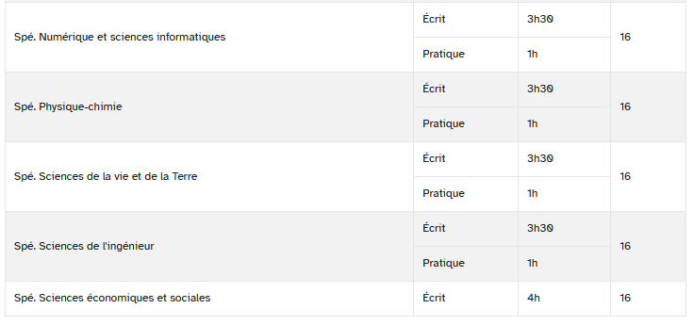
ANNEE | 1ère | 1ère | 1ère | 1ère | 1ère | 1ère | 1ère | 1ère | 1ère | Term. | Term. | Term. | Term. | Term. | Term. | Term. | Term. | Term. | Term. | Total Coeff.
COEFF | 1 | 3 | 3 | 3 | 3 | 8 | 2 | 6 | 6 | 1 | 3 | 3 | 3 | 3 | 6 | 16 | 16 | 8 | 8 | 100
MATIERE | EMC | HG | LVA | LVB | Ens. Sc. | SPE 1ère | Maths | Oral Fr. | Ecrit Fr. | EMC | HG | LVA | LVB | Ens. Sc. | EPS | SPE 1 | SPE 2 | GRAND ORAL | PHILO | NOTE sur 2000 | NOTE sur 20
Rentrez vos notes sur cette ligne è |  |  |  |  |  |  |  |  |  |  |  |  |  |  |  |  |  |  |  | - | -
⬆
MA NOTE AU BAC EN 2026
 |  |  |  |  |  |  |  |  |  |  |  |  |  |  |  |  |  |  |  | - | -
TABLEUR POUR SIMULER VOTRE NOTE DE BAC
SI VOUS ETES EN TERMINALE GENERALE EN 2025-2026
 |  |  |  |  |  |  |  |  |  |  |  |  |  |  |  |  |  |  |  | - | -
 |  |  |  |  |  |  |  |  |  |  |  |  |  |  |  |  |  |  |  | - | -
En rouge sur fond jaune = LES EPREUVES "Terminales" passées en fin de 1ère et Terminale
 |  |  |  |  |  |  |  |  |  |  |  |  |  |  |  |  |  |  |  | - | -
 |  |  |  |  |  |  |  |  |  |  |  |  |  |  |  |  |  |  |  | - | -
En BLEU = LES NOTES DE CONTROLE CONTINU OBTENUES AU COURS DES DEUX ANNEES DE 1ère et Terminale
➔ Les notes prises en compte : par année, la moyenne des moyennes trimestrielles, sans pondération, sauf pour l’EMC (moyenne annuelle des notes)
 |  |  |  |  |  |  |  |  |  |  |  |  |  |  |  |  |  |  |  | - | -
 |  |  |  |  |  |  |  |  |  |  |  |  |  |  |  |  |  |  |  | - | -
 |  |  |  |  |  |  |  |  |  |  |  |  |  |  |  |  |  |  |  | - | -
 |  |  |  |  |  |  |  |  |  |  |  |  |  |  |  |  |  |  |  | - | -
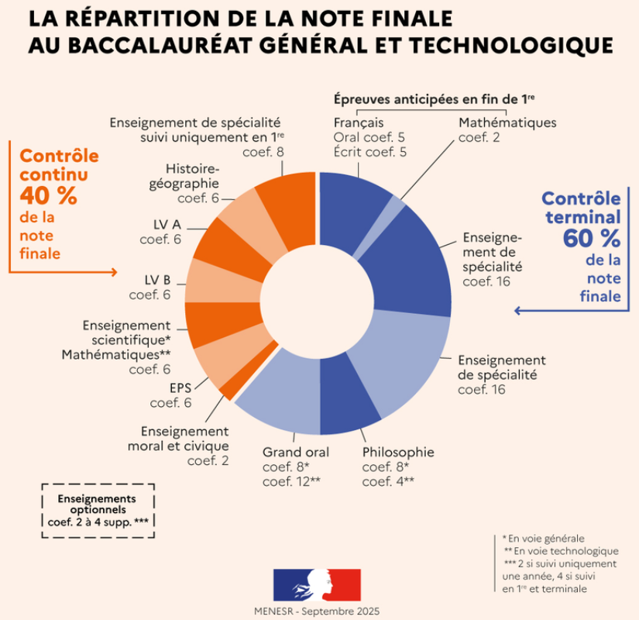
 |  |  |  |  |  |  |  |  |  |  |  |  |  |  |  |  |  |  |  | - | -
 |  |  |  |  |  |  |  |  |  |  |  |  |  |  |  |  |  |  |  | - | -
 |  |  |  |  |  |  |  |  |  |  |  |  |  |  |  |  |  |  |  | - | -
 |  |  |  |  |  |  |  |  |  |  |  |  |  |  |  |  |  |  |  | - | -
 |  |  |  |  |  |  |  |  |  |  |  |  |  |  |  |  |  |  |  | - | -
 |  |  |  |  |  |  |  |  |  |  |  |  |  |  |  |  |  |  |  | - | -
 |  |  |  |  |  |  |  |  |  |  |  |  |  |  |  |  |  |  |  | - | -
 |  |  |  |  |  |  |  |  |  |  |  |  |  |  |  |  |  |  |  | - | -
 |  |  |  |  |  |  |  |  |  |  |  |  |  |  |  |  |  |  |  | - | -
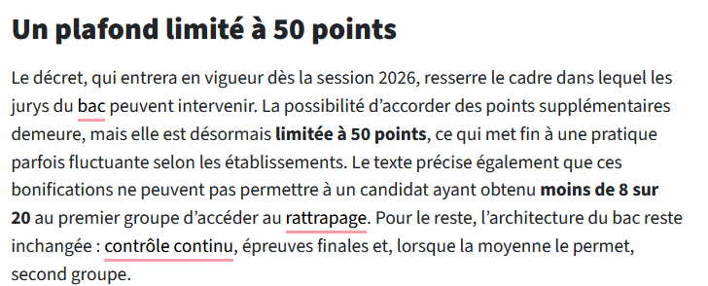
 |  |  |  |  |  |  |  |  |  |  |  |  |  |  |  |  |  |  |  | - | -
 |  |  |  |  |  |  |  |  |  |  |  |  |  |  |  |  |  |  |  | - | -
 |  |  |  |  |  |  |  |  |  |  |  |  |  |  |  |  |  |  |  | - | -
 |  |  |  |  |  |  |  |  |  |  |  |  |  |  |  |  |  |  |  | - | -
 |  |  |  |  |  |  |  |  |  |  |  |  |  |  |  |  |  |  |  | - | -
 |  |  |  |  |  |  |  |  |  |  |  |  |  |  |  |  |  |  |  | - | -
 |  |  |  |  |  |  |  |  |  |  |  |  |  |  |  |  |  |  |  | - | -
 |  |  |  |  |  |  |  |  |  |  |  |  |  |  |  |  |  |  |  | - | -
 |  |  |  |  |  |  |  |  |  |  |  |  |  |  |  |  |  |  |  | - | -
 |  |  |  |  |  |  |  |  |  |  |  |  |  |  |  |  |  |  |  | - | -
 |  |  |  |  |  |  |  |  |  |  |  |  |  |  |  |  |  |  |  | - | -
 |  |  |  |  |  |  |  |  |  |  |  |  |  |  |  |  |  |  |  | - | -
 |  |  |  |  |  |  |  |  |  |  |  |  |  |  |  |  |  |  |  | - | -

https://www.education.gouv.fr/bo/21/Hebdo30/MENE2121270N.htm

